OVERVIEW
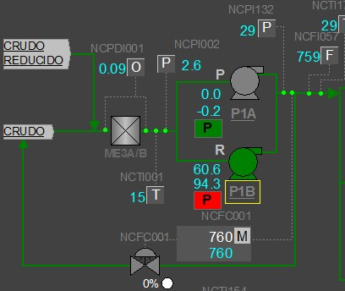
NC-P-1B

